表紙
実行予算ツール（機能・全社統合版）

① 情報読込み
 | 工法
 | エリア
 | 支社
② データ処理
 | 支店

⑤ データ書出し
 | 処理基準日
 | SP | 2025-01-13
 | 着工 | 2025-02-13
 | 完工 | 2025-05-13

概要
実行予算ツール（機能・全社統合版）

①情報読込み
フォルダ指定で下記 csv 、xml を読込み、加工元情報を取得
※基本情報は不要

① 情報読込み

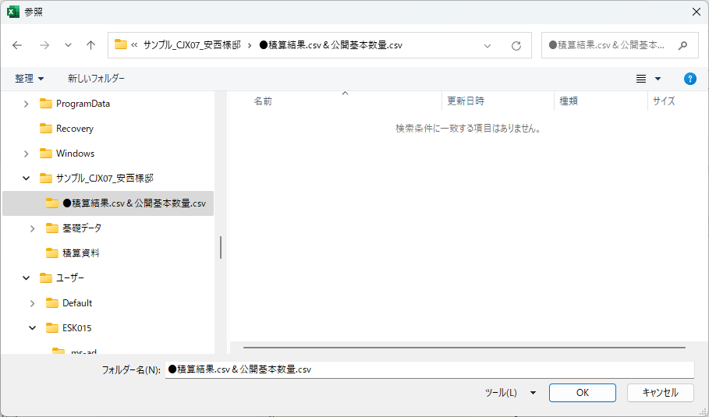

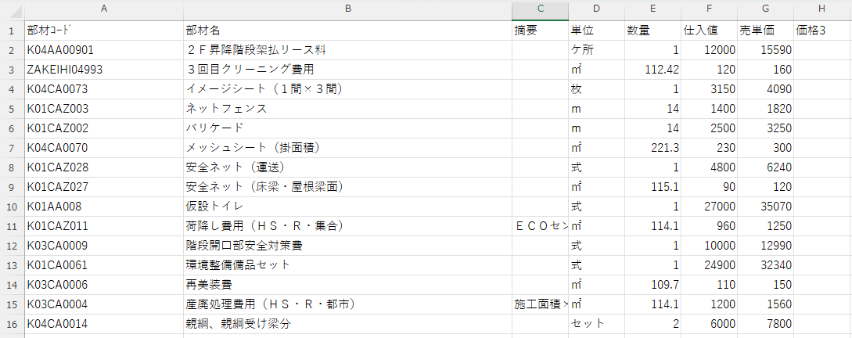
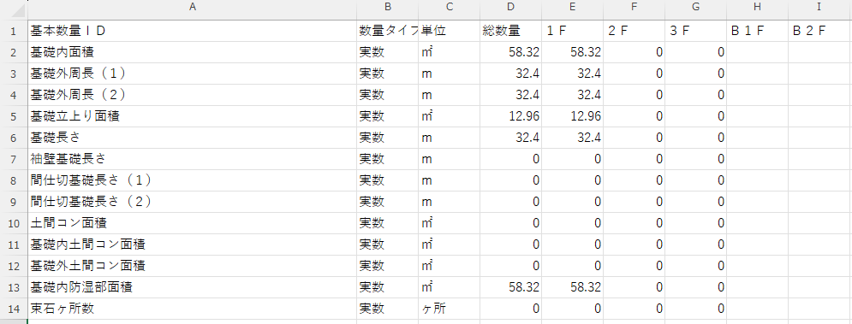

xmlはデータ量が多いので、必要データのみ抽出

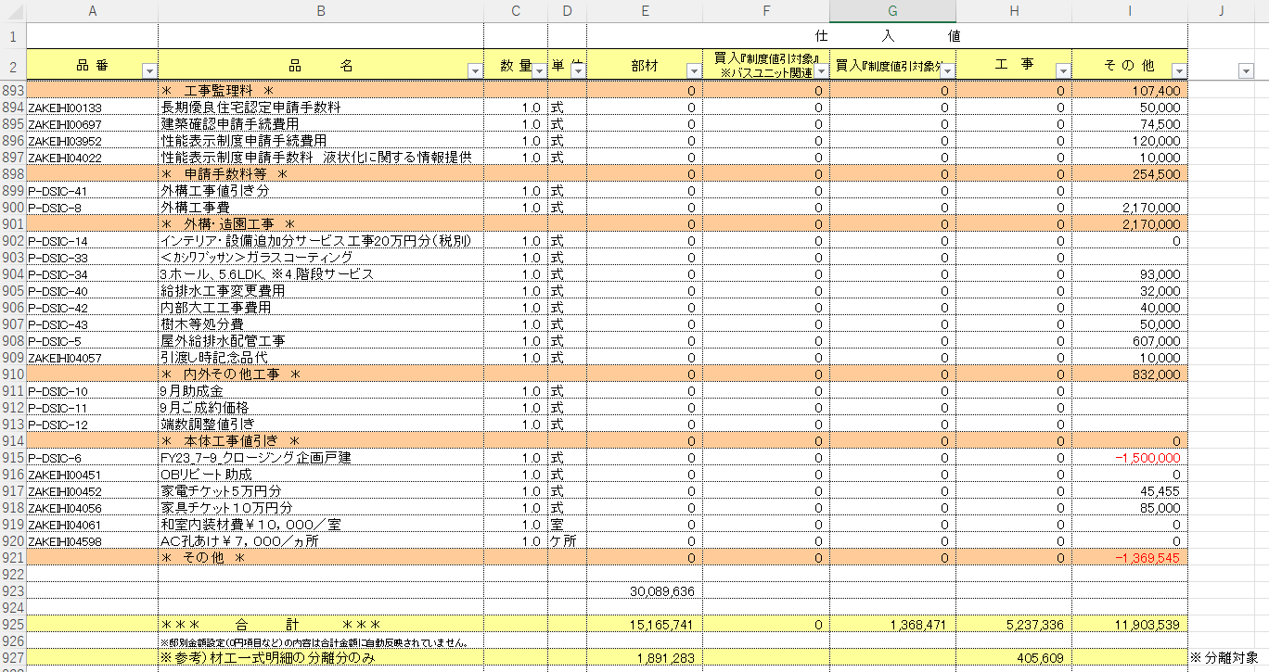

②データ処理
取得したデータは元データとして保持し、下記データ処理をおこなう
② データ処理

 | ①材工分離
 | 積算結果の部材コードを”【マスタ】材工分離項目リスト”シートを参照して子明細化する
 | 処理データ：積算結果
Before

【マスタ】材工分離項目リスト
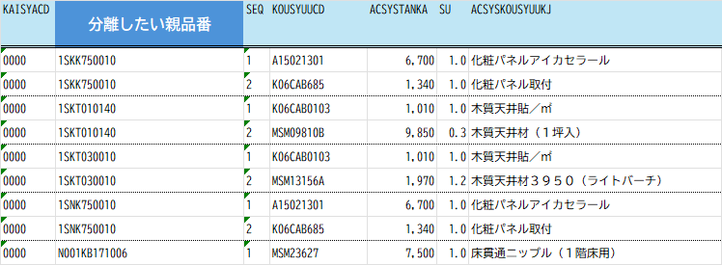

After

 | ②階層分離
 | 積算結果の部材コードを”【マスタ】階層分離_数量補正”シートを参照して階層別品番、行を分離させる
 | 処理データ：積算結果（参照：公開基本数量）
親品番：KV08Y033D
Before
Before

【マスタ】階層分離_数量補正

公開基本数量
階層情報

公開基本数量.csv
使用する項目
階層数量

After
積算結果.csv
部材コード＋階層＝階層別品番（部材コード）
34.5 - 28.2 = 6.3
32.7 - 0 = 32.7
基本数量.csvの 【各階外壁外周長 ー 各階外壁上下階重なり長さ】 として数量算出

 | ③数量補正
 | 積算結果の部材コードを”【マスタ】階層分離_数量補正”シートを参照して設定数量で補正をかける
 | 処理データ：積算結果（参照：公開基本数量）
親品番：KV08Y028D

Before

【マスタ】階層分離_数量補正

After

49.5 × 0.97
計算後の四捨五入・切上げ・切下げの処理は不要

※他に階層分離と併用するパターンあり

 | ④項目削除
 | 積算結果の行を”【マスタ】追加・削除”シートを参照して条件に一致した行を削除する
 | 処理データ：積算結果（参照：公開基本数量）

単価（仕入値）が０円の項目

品番（部材コード）、項目（部材名）を指定して削除

【マスタ】追加・削除

指定された行が削除

 | ⑤項目追加
 | 積算結果の行を”【マスタ】追加・削除”シートを参照して条件に一致した行を削除する
 | 処理データ：積算結果（参照：公開基本数量）

品番：P6006395、P6006396、P6006397
Before

積算結果.csvに、項目は存在しない

【マスタ】追加・削除

詳細な条件も設定できるようにマスタ化
ただし、複雑すぎるものはVBAコードで設定
After
公開基本数量
基本数量ID
１階床面積の総数量を使用
２階床面積の総数量を使用

公開基本数量.csv

 | ⑥項目置換
 | 指定のテストを置換させる

 | ⑦Parts、root取得
 | 設定項目に対して情報を取得し積算結果に出力

 |  | キッチンダクト：Parts | キッチンダクト以外：Parts
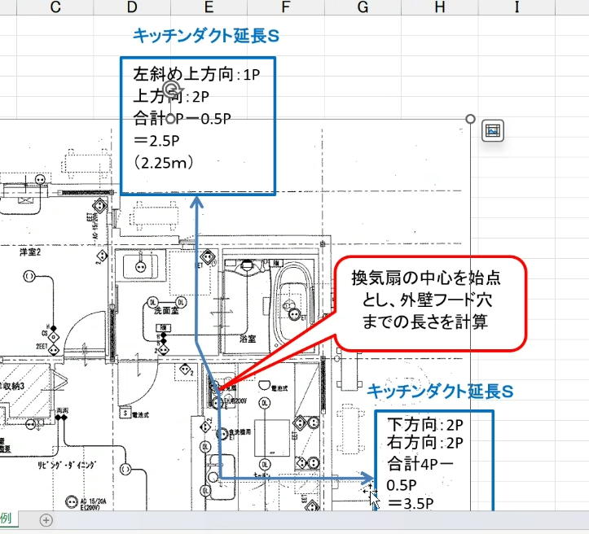
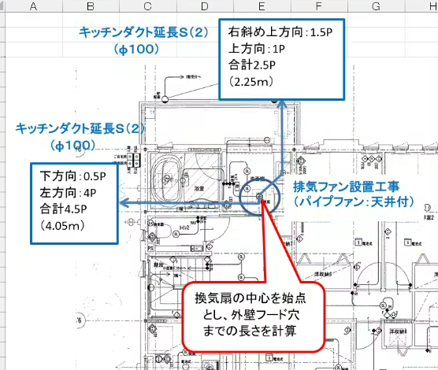

 |  | エアコン：root
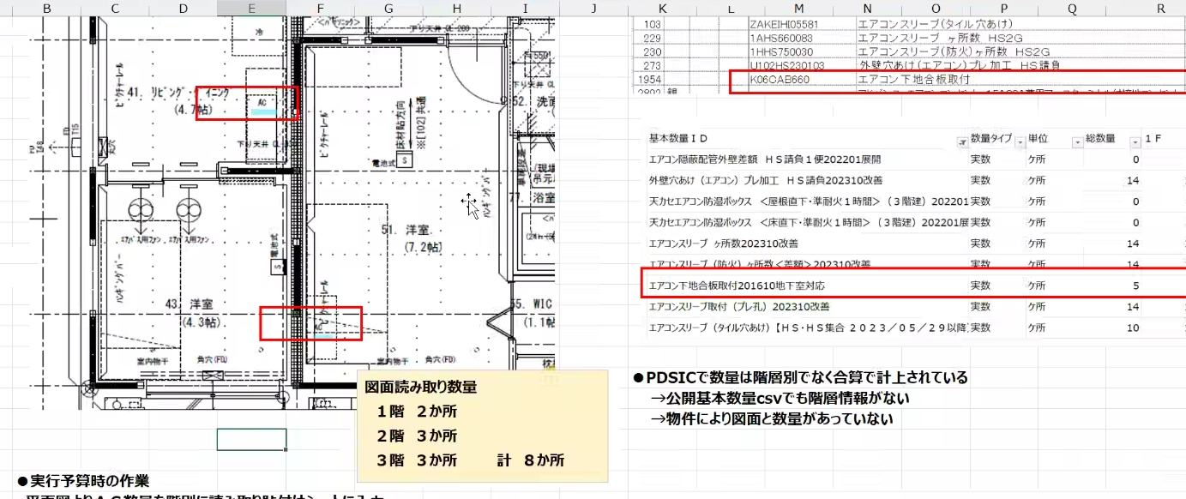

【マスタ】part・root

 | ①～⑦ 共通
 | 加工後の積算結果に対して、どの処理がされたかの変更履歴を記載する

 | ⑧見積書表示別（工種別）表
 | 各工事の合計を計算式変更
 | マスタ設計値を参照してデータを置換

【マスタ】追加・削除

⑤データ書出し
データ書出し
・加工完了したデータを書出し（積算結果.csv）
⑤ データ書出し

チェックはどうする？
→変更履歴でわかるようにする

2025/2/13打合せ結果
１．工法、エリア、支社、支店の設定
２．処理期間の区別
３．実行フラグ追加（【マスタ】階層分離_数量補正、【マスタ】追加・削除・置換）
４．支店は列増やせるようにしておく
５．特殊処理設定（別ルーチンを通るようにする）

【マスタ】階層分離_数量補正
処理 | 処理期間 |  |  | 商品 |  |  |  |  | 処理対象 （積算結果.csv） |  | 階層分離パターン |  | 基本数量算出 ※基本数量.csvより数量を取得します |  |  |  |  |  |  |  |  |  |  | 数量補正 ※階層分離後
 |  |  |  |  |  |  |  |  |  |  |  |  | 処理1 |  |  | 処理2 |  | 処理3 |  | 処理4 |  | 処理5
実行 | 基準日 | 開始日 | 終了日 | F 戸建 | HS 戸建 | F集合 | HS 集合 | NS | 部材コード | 部材名 | 積算結果.csv | 基本数量.csv | 基本数量ＩＤ | 演算子 | 値or 基本数量名 | 演算子 | 値or 基本数量名 | 演算子 | 値or 基本数量名 | 演算子 | 値or 基本数量名 | 演算子 | 値or 基本数量名 | 演算子 | 値
● | SP | 2024-02-13 | 2025-03-13 |  | ● |  | ● |  | K06AJ736 |  | ● |  |  |  |  |  |  |  |  |  |  |  |  |  |  | P1519 | 天井点検口取付
処理する期間
期間有：
空白：すべて処理
● | 着工 | 2024-06-13 | 2025-04-13 |  | ● |  |  |  | K06CAB0134 |  | ● |  |  |  |  |  |  |  |  |  |  |  |  |  |  | P1519 | 天井点検口取付
● | 処理日 | 2024-08-22 | 2025-09-13 |  | ● |  |  |  | K06AJ602 |  | ● |  |  |  |  |  |  |  |  |  |  |  |  |  |  | P1512 | 飾り縁取付
● | 完工 | 2024-08-22 | 2025-09-13 |  | ● |  |  |  | K06CAB0206 |  | ● |  |  |  |  |  |  |  |  |  |  |  |  |  |  | P1438 | 開口三方クロス仕上取付
● |  |  |  |  | ● |  |  |  | K06CAB0240 |  | ● |  |  |  |  |  |  |  |  |  |  |  |  |  |  | P1438 | 開口三方クロス仕上取付
● |  |  |  |  | ● |  |  |  | GENA5518480 |  | ● |  |  |  |  |  |  |  |  |  |  |  |  |  |  | P1533 | ニッチ・壁面収納取付
● |  |  |  |  | ● |  |  |  | K06AA762 |  | ● |  |  |  |  |  |  |  |  |  |  |  |  |  |  | P1533 | ニッチ・壁面収納取付
● |  |  |  |  | ● |  |  |  | K06CAB0214A |  | ● |  |  |  |  |  |  |  |  |  |  |  |  |  |  | P1593 | 浴室扉下切欠、断熱材・額縁取付
● |  |  |  |  | ● |  |  |  | K06CAB422 |  | ● |  |  |  |  |  |  |  |  |  |  |  |  | 乗算 | 0.97 | P501494 | 木質床材貼（先行貼り） | 階層分離 | 数量補正
● |  |  |  |  | ● |  |  |  | K06CAB0140 |  | ● |  |  |  |  |  |  |  |  |  |  |  |  |  |  | P1381 | 床捨合板貼
● |  |  |  |  | ● |  |  |  | K06CAB0141 |  | ● |  |  |  |  |  |  |  |  |  |  |  |  |  |  | P1381 | 床捨合板貼
● |  |  |  |  | ● |  |  |  | K06CAB501 |  | ● |  |  |  |  |  |  |  |  |  |  |  |  |  |  | P6000605 | 収納仕切壁取付
実行フラグをつける
●の場合：実行
空白の場合：無効
 |  |  |  |  | ● |  | ● |  | K06CAB0762 |  | ● |  |  |  |  |  |  |  |  |  |  |  |  |  |  | P6007503 | アームハング棚柱フリー取付工事
 |  |  |  |  | ● |  |  |  | K06CAB0813 |  | ● |  |  |  |  |  |  |  |  |  |  |  |  |  |  | P6008387 | 押入セット可動棚（プレ）取付
 |  |  |  |  | ● |  | ● |  | K06CAB0814 |  | ● |  |  |  |  |  |  |  |  |  |  |  |  |  |  | P6008388 | アームハング可動棚（プレ）取付
 |  |  |  |  | ● |  |  |  | K06AA612 |  |  | ● | パイプスペース組立 |  |  |  |  |  |  |  |  |  |  |  |  | P1515 | パイプスペース組立
 |  |  |  |  | ● |  |  |  | K06CAB499D |  |  | ● | 建具開口枠・額縁取付（洋室）20231002展開 |  |  |  |  |  |  |  |  |  |  |  |  | P6000586 | 建具開口枠・額縁取付
 |  |  |  |  | ● |  |  |  | K06CAB0129 |  | ● |  |  |  |  |  |  |  |  |  |  |  |  |  |  | P1531 | 木づくりカウンター取付
 |  |  |  |  | ● |  |  |  | K06CAB495 |  |  | ● | 玄関収納取付201607演算式修正 |  |  |  |  |  |  |  |  |  |  |  |  | P6000592 | 玄関収納取付
 |  |  |  |  | ● |  | ● |  | K06CAB0778 |  |  | ● | 埋込窓箇所数 |  |  |  |  |  |  |  |  |  |  |  |  | P6007787 | 埋込窓見込みビス固定 | P6000563 | 釘・金物代 | K06CAB497
 |  |  |  |  | ● |  |  |  | K06CAB0834 |  |  | ● | エアロハス遮音間仕切パネル組立＜差額＞202110展開 |  |  |  |  |  |  |  |  |  |  |  |  | P6008880 | エアロハス遮音間仕切パネル組立
 |  |  |  |  | ● |  |  |  | K06CAB0737 |  |  | ● | 遮音間仕切組立＜差額＞201710展開 |  |  |  |  |  |  |  |  |  |  |  |  | P6006975 | 遮音間仕切組立
 |  |  |  |  | ● |  | ● |  | K06CAB0804 |  |  | ● | 開口際クロス切対策プレート取付202201展開 |  |  |  |  |  |  |  |  |  |  |  |  | P6008212 | 開口際クロス切対策プレート取付
 |  |  |  |  | ● |  |  |  | K06CAB0811 |  |  | ● | 間仕切スタッド設置（クロス切）202307演算式修正 |  |  |  |  |  |  |  |  |  |  |  |  | P6008385 | 間仕切スタッド設置（クロス切）
 |  |  |  |  | ● |  |  |  | K06CAB0812 |  |  | ● | 野縁ランナー設置（クロス切）202001展開 |  |  |  |  |  |  |  |  |  |  |  |  | P6008386 | 野縁ランナー設置（クロス切）
 |  |  |  |  | ● |  |  |  | K06CAB0845 |  |  | ● | エアロハス階間気密対策工事202110展開 |  |  |  |  |  |  |  |  |  |  |  |  | P6009265 | エアロハス階間気密対策工事
 |  |  |  |  | ● |  |  |  | K06CAB0855 |  |  | ● | 石膏目地補強合板取付け工事202307展開 |  |  |  |  |  |  |  |  |  |  |  |  | P6009474 | 石膏目地補強合板取付け工事
 |  |  |  |  | ● |  |  |  | K06CAB0891 |  |  | ● | エアロハス気密施工（外壁際）202301展開 |  |  |  |  |  |  |  |  |  |  |  |  | P6009861 | エアロハス気密施工（外壁際）
 |  |  |  |  | ● |  |  |  | K06CAB0892 |  |  | ● | エアロハス気密施工（階間気密）202301展開 |  |  |  |  |  |  |  |  |  |  |  |  | P6009862 | エアロハス気密施工（階間追加）
 |  |  |  |  | ● |  |  |  | K06CAB0893 |  |  | ● | エアロハス気密施工（床柱部）202301展開 |  |  |  |  |  |  |  |  |  |  |  |  | P6009863 | エアロハス気密施工（床・柱部）
 |  |  |  |  | ● |  |  |  | KV08Y033D |  |  | ● | 外壁外周長 | 減算 | 外壁上下階重なり長さ |  |  |  |  |  |  |  |  |  |  | P6000611 | 最上階直下内装Ｐ上断熱材取付
 |  |  |  |  | ● |  |  |  | KV08Y028 |  |  |  |  |  |  |  |  |  |  |  |  |  |  | 乗算 | 0.97 | P6000607 | １階床下地取付 | 数量補正
 |  |  |  |  | ● |  |  |  | KV08Y028D |  |  |  |  |  |  |  |  |  |  |  |  |  |  | 乗算 | 0.97 | P6000607 | １階床下地取付 | 数量補正
 |  |  |  |  | ● |  |  |  | K06CAB0728 |  |  |  |  |  |  |  |  |  |  |  |  |  |  | 乗算 | 0.97 | P6006869 | 天井石膏Ｂ貼り（１Ｆ）＠３００ | 数量補正
 |  |  |  |  | ● |  |  |  | K06CAB0728D |  |  |  |  |  |  |  |  |  |  |  |  |  |  | 乗算 | 0.97 | P6006869 | 天井石膏Ｂ貼り（１Ｆ）＠３００ | 数量補正
 |  |  |  |  | ● |  |  |  | K06CAB0721 |  |  |  |  |  |  |  |  |  |  |  |  |  |  | 乗算 | 0.97 | P6006870 | 天井石膏Ｂ貼り（２Ｆ）＠３００ | 数量補正
 |  |  |  |  | ● |  |  |  | K06CAB0721D |  |  |  |  |  |  |  |  |  |  |  |  |  |  | 乗算 | 0.97 | P6006870 | 天井石膏Ｂ貼り（２Ｆ）＠３００ | 数量補正
 |  |  |  |  |  |  | ● |  | K06CAB0863 |  | ● |  |  |  |  |  |  |  |  |  |  |  |  |  |  | P6009563 | ＭＢ親子扉取付
 |  |  |  |  |  |  | ● |  | K06CAB610 |  | ● |  |  |  |  |  |  |  |  |  |  |  |  |  |  | P6002373 | 床下Ｕ（６００、９００）（集）
 |  |  |  |  |  |  | ● |  | K06CAB697 |  | ● |  |  |  |  |  |  |  |  |  |  |  |  |  |  | P6006264 | ドーム型トップライト内装取付
 |  |  |  |  |  |  | ● |  | K06CAB520 |  | ● |  |  |  |  |  |  |  |  |  |  |  |  |  |  | P6001926 | 天井点検口設置（集合）
 |  |  |  |  |  |  | ● |  | K06CAB550 |  | ● |  |  |  |  |  |  |  |  |  |  |  |  |  |  | P6001952 | 室内物干し取付（集合）
 |  |  |  |  |  |  | ● |  | KV08Y039 |  |  | ● | 外壁外周長 | 減算 | 外壁上下階重なり長さ |  |  |  |  |  |  |  |  |  |  | P6000611 | 最上階直下内装Ｐ上断熱材取付
 |  |  |  |  |  |  | ● |  | K06CAB515 |  | ● |  |  |  |  |  |  |  |  |  |  |  |  |  |  | P6001921 | 飾縁取付け（集合）
 |  |  |  |  |  |  | ● |  | K06CAB0812 |  |  | ● | 野縁ランナー設置（クロス切）集合202204展開 |  |  |  |  |  |  |  |  |  |  |  |  | P6008386 | 野縁ランナー設置（クロス切）
 |  |  |  |  |  |  | ● |  | K06CAB532 |  |  | ● | 界壁組立（壁）（軽鉄下地）（集合）201805展開 |  |  |  |  |  |  |  |  |  |  |  |  | P6002300 | 界壁組立（壁）軽鉄（集合）
 |  |  |  |  |  |  | ● |  | K06CAB0485 |  |  | ● | 高断熱共用廊下壁増貼工事201805展開 |  |  |  |  |  |  |  |  |  |  |  |  | P6003481 | 高断熱共用廊下壁増貼
 |  |  |  |  |  |  | ● |  | K06CAB660 |  |  | ● | エアコン下地合板取付201610地下室対応 |  |  |  |  |  |  |  |  |  |  |  |  | P6004960 | エアコン下地合板取付
 |  |  |  |  |  |  | ● |  | K06CAB519 |  |  | ● | パイプスペース組立（集合） |  |  |  |  |  |  |  |  |  |  |  |  | P1515 | パイプスペース組立
 |  |  |  |  |  |  | ● |  | K06CAB0827 |  |  | ● | 共用部造作用フカシ壁工事202010展開 |  |  |  |  |  |  |  |  |  |  |  |  | P6008687 | 共用部造作用フカシ壁工事
 |  |  |  |  |  |  | ● |  | K06CAB557 |  |  | ● | 増壁見切縁取付（集合） |  |  |  |  |  |  |  |  |  |  |  |  | P1758 | 増壁見切縁取付
 |  |  |  |  |  |  | ● |  | K06CAB572 |  |  | ● | 内部柱 防火被覆取付201708展開 |  |  |  |  |  |  |  |  |  |  |  |  | P6001974 | 内部柱カバー（独立）取付（集合
 |  |  |  |  |  |  | ● |  | K06CAB517 |  |  | ● | 建具開口枠・額縁取付（洋室）202010演算式修正 |  |  |  |  |  |  |  |  |  |  |  |  | P6000586 | 建具開口枠・額縁取付
 |  |  |  |  |  |  | ● |  | K06CAB0398 |  |  | ● | 引戸戸袋施工201604演算式修正 |  |  |  |  |  |  |  |  |  |  |  |  | P501265 | 引戸戸袋施工
 |  |  |  |  |  |  | ● |  | K06CAB552 |  | ● |  |  |  |  |  |  |  |  |  |  |  |  |  |  | P6001954 | 床捨貼合板貼（集合）
 |  |  |  |  | ● |  | ● |  | K06CAB0141A |  | ● |  |  |  |  |  |  |  |  |  |  |  |  |  |  | P6001954 | 床捨貼合板貼（集合）
 |  |  |  |  |  |  | ● |  | K06CAB0125 |  | ● |  |  |  |  |  |  |  |  |  |  |  |  |  |  | P1678 | ハンガーレール取付
 |  |  |  |  |  |  | ● |  | K06CAB447 |  | ● |  |  |  |  |  |  |  |  |  |  |  |  |  |  |  |  | K06CAB0814 | アームハング可動棚（プレカット品）取付
 |  |  |  |  |  |  | ● |  | K06CAB548 |  |  | ● | 玄関収納取付（集合）201607演算式修正 |  |  |  |  |  |  |  |  |  |  |  |  | P6000592 | 玄関収納取付
 |  |  |  |  |  |  | ● |  | K06CAB565 |  |  |  |  |  |  |  |  |  |  |  |  |  |  |  |  |  |  | K06CAB565 | ＮＳキッチン組立ドロップイン対面１６５０・１８００
 |  |  |  |  |  |  | ● |  | K06AJ743 |  |  |  |  |  |  |  |  |  |  |  |  |  |  |  |  | P1661 | 洗面用壁埋込収納取付 | K06AJ743 | 洗面用壁埋込収納取付
 |  |  |  |  |  |  | ● |  | K06CAB0195 |  |  |  |  |  |  |  |  |  |  |  |  |  |  |  |  | P1622 | トイレドレッサー（Ｒ）取付 | K06CAB0195 | トイレドレッサー（Ｒタイプ）取付
 |  |  |  |  |  |  | ● |  | K06AA617 |  | ● |  |  |  |  |  |  |  |  |  |  |  |  |  |  | P1619 | タオル掛け取付 | K06AA617 | タオル掛取付
 |  |  |  |  |  |  | ● |  | K06AA684 |  | ● |  |  |  |  |  |  |  |  |  |  |  |  |  |  | P1634 | 洗面ユニット取付（７５０） | K06AA684 | 洗面ユニット取付（７５０）
 |  |  |  |  |  |  | ● |  | K06CAB555 |  | ● |  |  |  |  |  |  |  |  |  |  |  |  |  |  | P6001957 | 洗面ユニット取付（集合） | K06CAB555 | 洗面ユニット取付（集合）
 |  |  |  |  |  |  | ● |  | K06CAB648 |  |  | ● | 床下げバスユニット土間断熱材取付（集合）202207改善 |  |  |  |  |  |  |  |  |  |  |  |  | P6004733 | 床下げバス土間断熱材取付 | K06CAB648 | 床下げバスユニット土間断熱材取付
 |  |  |  |  |  |  | ● |  | GENA5519120 |  | ● |  |  |  |  |  |  |  |  |  |  |  |  |  |  | P6005841 | 間接照明造作組立て | GENA5519120 | コーブ照明造作（クロス仕上） | GEN品番いける？？
 |  |  |  |  |  |  | ● |  | K06CAB0915 |  | ● |  |  |  |  |  |  |  |  |  |  |  |  |  |  | P6010081 | ロビーインターホンスタンド設置 | K06CAB0915 | ロビーインターホンスタンド（壁付）設置
 |  |  |  |  |  |  | ● |  | K06CAB0822 |  |  | ● | HALPLUS用軽鉄合板貼り202010展開 |  |  |  |  |  |  |  |  |  |  |  |  | P6008622 | ＨＡＬＰＵＬＡＳ用軽鉄合板貼り | K06CAB0822 | HALPLUS用軽鉄合板貼り
 |  |  |  |  |  |  | ● |  | K06CAB0815 |  |  |  |  |  |  |  |  |  |  |  |  |  |  |  |  | P6008502 | ＡＬＣ床下地（プレカット２Ｆ） | K06CAB0815 | ＡＬＣ床下地（プレカット2F）
 |  |  |  |  |  |  | ● |  | K06CAB0816 |  |  |  |  |  |  |  |  |  |  |  |  |  |  |  |  | P6008503 | ＡＬＣ床下地（プレカット３Ｆ） | K06CAB0816 | ＡＬＣ床下地（プレカット3F）

【マスタ】追加・削除・置換
処理 | 処理期間 |  |  | 商品 |  |  |  |  | 拠点（支店） |  |  | 参照・条件設定 |  |  |  |  |  |  | 参照・設定項目

別ルーチンを通るようにする
支店は列増やせるようにしておく
実行 | 基準日 | 開始日 | 終了日 | F 戸建 | HS 戸建 | F集合 | HS 集合 | NS | 岡山 | 香川 | 福山 | 処理 | 参照先 | 参照列 | 一致条件 | 検索値 | 詳細条件 | 設定値 | 部材コード | 部材名 | 項目１元 | 項目１先 | 項目２元 | 項目２先 | 項目３元 | 項目３先 | 項目４元 | 項目４先 | 項目５元 | 項目５先
● |  |  |  |  | ● |  | ● |  |  | ● | ● | 削除 | 積算結果 | 仕入値 | 一致 | 0 | 特殊処理1
● |  |  |  |  | ● |  |  |  |  |  |  | 削除 | 積算結果 | 部材コード | 一致 | K06CAB0134
実行フラグをつける
●の場合：実行
空白の場合：無効
● |  |  |  |  | ● |  |  |  |  |  |  | 削除 | 積算結果 | 部材コード | 前方一致 | エリア工事 | 特殊処理2
● |  |  |  |  | ● |  |  |  |  |  |  | 削除 | 積算結果 | 部材コード | 後方一致 | AB0206
● |  |  |  |  | ● |  |  |  |  |  |  | 追加 | 公開基本数量 | 基本数量ＩＤ | 一致 | １階床面積 |  |  | P6006395 | 部材移動 附帯作業費（１F） | 総数量 | 数量 | 単位 | 単位
● |  |  |  |  | ● |  |  |  |  |  |  | 追加 | 公開基本数量 | 基本数量ＩＤ | 一致 | ２階床面積 |  |  | P6006396 | 部材移動 附帯作業費（２F） | 総数量 | 数量 | 単位 | 単位
● |  |  |  |  | ● |  |  |  |  |  |  | 追加 | 公開基本数量 | 基本数量ＩＤ | 一致 | ３階床面積 |  |  | P6006397 | 部材移動 附帯作業費（３F） | 総数量 | 数量 | 単位 | 単位
● |  |  |  |  | ● |  |  |  |  |  |  | 追加 | 積算結果 | 部材コード | 一致 | K06CAB494 | 合計 |  | P6006397 | 部材移動 附帯作業費（３F） | 総数量 | 数量 | 単位 | 単位
● |  |  |  |  | ● |  |  |  |  |  |  | 置換 | 積算結果 | 部材名 | 一致 | 現調・現施造作 * | 置換
● |  |  |  |  | ● |  |  |  |  |  |  | 置換 | 積算結果 | 部材名 | 一致 | K06CAB0815 | 置換 |  | P6008502 | ＡＬＣ床下地（プレカット２Ｆ）
● |  |  |  |  | ● |  |  |  |  |  |  | 置換 | 積算結果 | 部材名 | 一致 | K06CAB0816 | 置換 |  | P6008503 | ＡＬＣ床下地（プレカット３Ｆ）
● |  |  |  |  | ● |  |  |  |  |  |  | 追加 | 公開基本数量 | 基本数量ID | 一致 | １階床面積（柱芯） |  |  | P6007000 | HS戸建1階大工工事調整費 | 総数量 | 数量 | 単位 | 単位
 |  |  |  |  | ● |  | ● |  |  |  |  | 追加 |  |  |  |  | 特殊処理3 |  | P6010256 | 竪樋、軒樋一式工事
 |  |  |  |  | ●
 |  |  |  |  | ● |  | ●

